Table 1
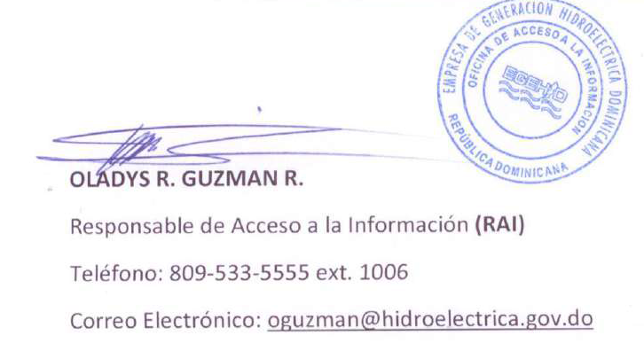
Empresa de Generación Hidroeléctrica Dominicana
INFORME ESTADÍSTICO TRIMESTRAL OAI
ENERO — MARZO, 2022

Medio Solicitud | Recibidas | Pendientes | Resueltas
Fisica | 1 | 1 | 0
Electrónica | 3 | 1 | 2
311 | 0 | 0 | 0
Otra | 0 | 0
TOTAL | 04 | 02 | 02

